Fiche technique produit
 | Fiche développement produit |  |  |  |  | PR2-RD-SP1-F-Fiche développement produit

 |  |  |  |  |  | Date: 01/07/2022 V3
►Présentation produit
Nom du projet | BUCHE FRAMBOISE PISTACHE 16 cm
Référence provisoire + Numéro de version Remarque: reprendre la référence du brief produit
Marque | Coup de pates
Nom du fournisseur | SAS LES DELICES DE JANICE
Nom et adresse du site de fabrication | Les Délices de Janice, 47 Route de Martigny, 71420 GENELARD
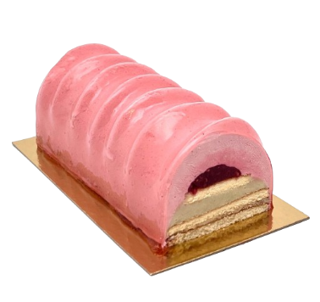
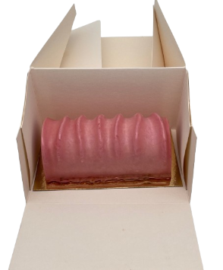
►Photo et montage produit
glaçage coloré rose
mousse framboise
préparation à la framboise
Biscuit nature
crémeux pistache
feuillantine chocolat blanc

► Données complémentaires
État du produit |  |  | Cuit
DDM (jours) |  |  | 547.00
Durée de vie après remise en œuvre (jours/température) Remarque: concerne l'ensemble des gammes produits |  |  | 24 heures à +4°C
Conseils de remise en œuvre |  |  | Décongeler 6 heures à +4°C

► Informations ingrédients
Présence huile de palme ? |  |  |  | Oui | support technologique non déclarable émulsifiant
Si oui, l'huile de palme est-elle certifiée ?
Présence d’arômes non naturels |  |  |  | Non | Le produit doit respecter les exigences ingrédients indiquées dans la charte produits ARYZTA (selon le niveau concerné), y compris les matières premières composées : margarine, chocolat, pré-mix… (Hors support d’additif).
Présence d'œufs? |  |  |  | Oui
Si oui, les œufs sont-ils issus de poules élevées en cage ou hors cage? |  |  |  | Au sol
Présence de gélatine? |  |  |  | Oui
Si oui, précisez l'origine |  |  |  | Bovine
Présence d'additifs interdits à la charte Coup de pates? |  |  |  | Non
Si oui, détaillez

► Caractéristiques physiques produits
 | Tel que vendu | Après remise en œuvre
Poids net pièce (g) | 430 | 430
Longueur (mm) | 160 | 160
Largeur (mm) | 80 | 80
Hauteur (ou épaisseur) (mm) | 70 | 70
Diamètre (mm)

Cuisson sur four à sole ? (champ applicable uniquement pour les développements Famille PAIN précuit/cuit) |  | Précisez le type de cuisson (sole pierre/métallique, plaque, filet,…):

► Conditionnement
Emballage (Ex: carton, plateau, barquette, sachet etc.) | Matériau (Ex: carton, plastique etc.) | Type (Ex: aluminium, PET etc.) | Couleur (Ex: blanc, marron etc.) | Quantité par carton | Alimentarité
Semelle | carton et pellicule plastique | polyester or/polyester noir | or et noir | 4 | Oui | Attention: L'emballage doit être optimisé afin d'éviter l'excès de vide. Les produits doivent être maintenus lors du transport.
Boîte | carton |  | blanc | 4 | Oui
carton | carton |  | blanc | 1 | Non

Nombre de pièces dans le colis | 4
Poids net colis (Kg) | 1.72
Dimensions colis: Longueur / Largeur / Hauteur (mm) | L:256 | l:213 | H:206

Produit pré-emballé | Oui
Présence étiquettes individuelles sur unité de consommation pour vente au consommateur (si concerné) | Non
Attention: en cas d'étiquetage individuel, la signalétique de tri est obligatoire
► Palettisation
Hauteur palette (mm) Idéalement entre 1.80m et 1.90m, palette comprise | 1.80
Nombre de colis par couche | 15.00
Nombre de couches par palette | 8.00
Nombre de colis par palette | 120.00
 |  |  |  | Date: 26/01/2024

